Sobre a Hashtag

Nossas Redes Sociais
Canal Youtube Hashtag Treinamentos
Perfil Instagram Hashtag Treinamentos
Minicursos de Excel Gratuitos
Excel Impressionador

Quer saber mais sobre o nosso Curso Completo de Excel? Clique no link abaixo para garantir sua vaga na próxima turma:
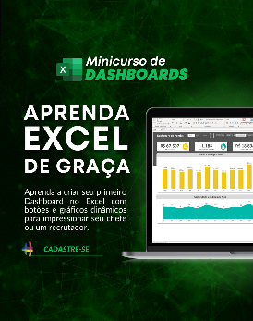

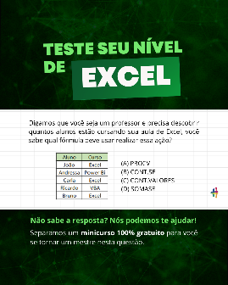

Quem somos
Com dezenas de milhares de alunos treinados em todo o Brasil, a Hashtag Treinamentos sabe exatamente como ajudar seus alunos a se tornarem referências onde trabalham ou onde pensam em trabalhar.
Todos os nossos programas são extremamente didáticos, com índice de satisfação superior a 98,3% e levam qualquer um do básico até o nível Impressionador, que está além do avançado.


Minicurso de Dashboards
Minicurso de 10 temas mais cobrados no merdado
Teste seu nível de Excel

Para ter acesso ao minicurso, basta clicar nas imagens de interesse!

Instruções
Instruções
Como usar a planilha de Controle de Frequência

Abas de Cadastro: Funcionários, Licença e Feriados
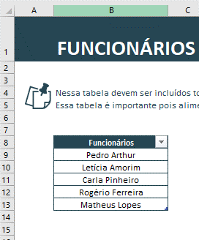
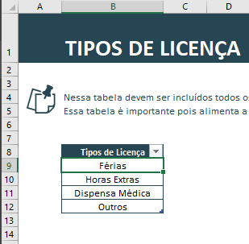
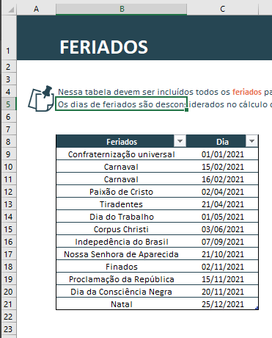

O preenchimento das tabelas dessas abas é intuitivo. Da esquerda para a direita, você vai preencher o nome dos funcionários da empresa, depois os tipos de licença e por fim os feriados que a sua empresa vai considerar ao longo do ano.

Controle de Licenças
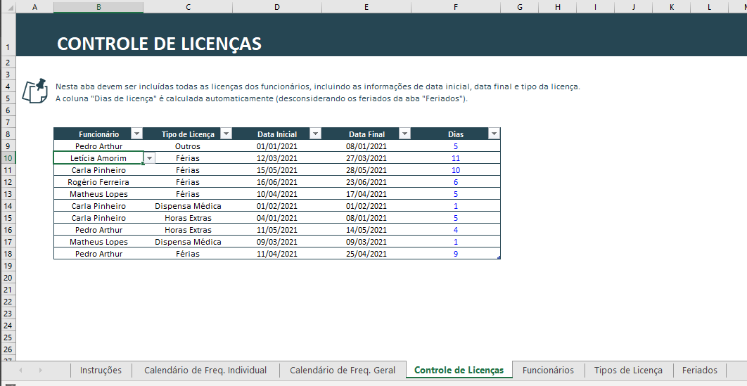

Nessa aba você vai cadastrar todos os dias de licença dos funcionários.
É importante que você informe qual é o tipo da licença, a data inicial e a data final. A coluna de dias calcula de forma automática a quantidade de dias úteis de folga considerando as datas inicial e final da licença e leva em consideração os feriados informados na tabela da aba de Feriados.
Outro detalhe é que as colunas de Funcionário e Tipo de Licença podem ser preenchidas de acordo com a lista de opções (validação de dados) que busca de forma automática os nomes dos funcionários e os tipos de licença nas tabelas das abas de cadastro.

Calendário de Frequência Individual
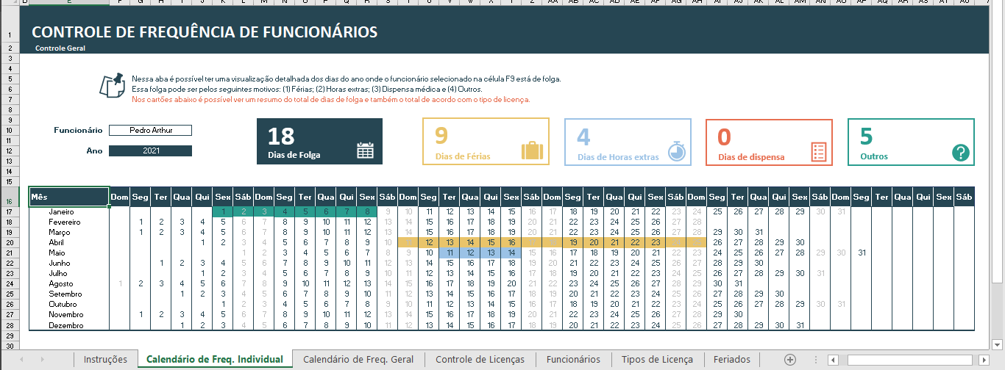

Nessa aba é possível visualizar em uma tabela contendo os 12 meses do ano os dias de folga de cada um dos seus funcionários.
(1) A cor amarela representa os dias de férias.
(2) A cor azul representa os dias de folga referentes às horas extras acumuladas.
(3) A cor vermelha representa os dias de dispensa médica
(4) A cor verde representa folgas por outros motivos.
Para que você possa fazer essa análise por funcionário, basta escolher o funcionário desejado na lista de opções da célula F10.
Os dias de folga marcados na tabela são obtidos da aba "Controle de Licenças".

Calendário de Frequência Geral
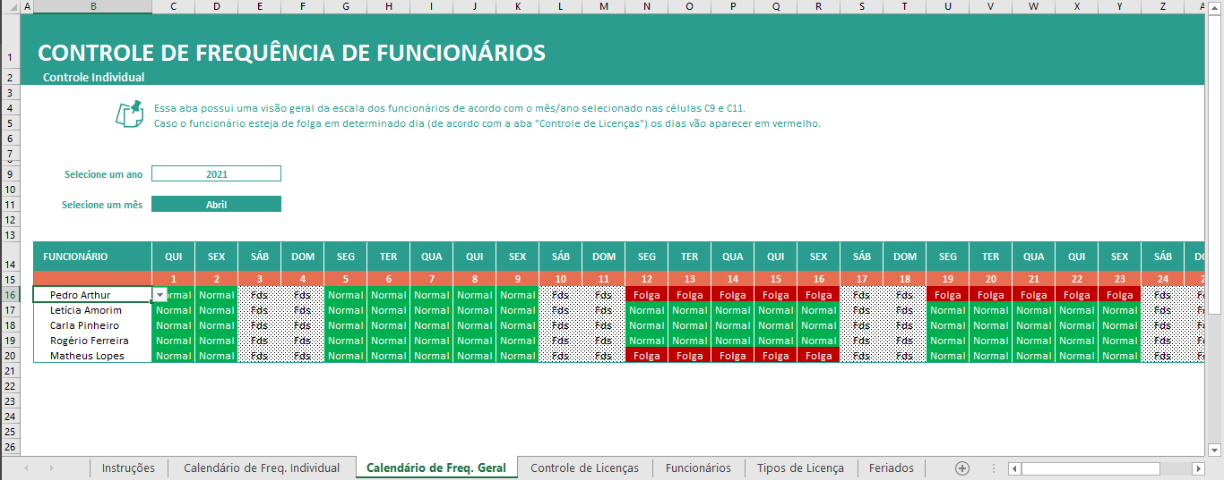

Nessa aba é possível visualizar em uma tabela a escala de todos os funcionários da empresa para o mês selecionado na célula C11.
Caso você queira personalizar e incluir um novo funcionário, basta selecionar toda a última linha da tabela, usar o atalho CTRL + C, selecionar a linha em branco abaixo da tabela, e usar o atalho CTRL + V para colar essa nova linha. Por fim, na coluna de Funcionário, basta atualizar o nome do funcionário que as fórmulas e formatação condicional serão atualizadas automaticamente.
Caso você inclua um novo funcionário, é importante que você adicione esse funcionário também na tabela da aba "Funcionários".

Calendário de Freq. Individual
CONTROLE DE FREQUÊNCIA DE FUNCIONÁRIOS
Controle Geral

 |  | Nessa aba é possível ter uma visualização detalhada dos dias do ano onde o funcionário selecionado na célula F9 está de folga.
 |  | Essa folga pode ser pelos seguintes motivos: (1) Férias; (2) Horas extras; (3) Dispensa médica e (4) Outros.
 |  | Nos cartões abaixo é possível ver um resumo do total de dias de folga e também o total de acordo com o tipo de licença.

18
9
4
0
5
Funcionário | Pedro Arthur

Dias de Folga
Dias de Férias
Dias de Horas extras
Dias de dispensa
Outros
Ano | 2021

1 | 2 | 3 | 4 | 5 | 6 | 7 | 8 | 9 | 10 | 11 | 12 | 13 | 14 | 15 | 16 | 17 | 18 | 19 | 20 | 21 | 22 | 23 | 24 | 25 | 26 | 27 | 28 | 29 | 30 | 31 | 32 | 33 | 34 | 35 | 36 | 37 | 38 | 39 | 40 | 41 | 42 | 43
Mês | Dom | Seg | Ter | Qua | Qui | Sex | Sáb | Dom | Seg | Ter | Qua | Qui | Sex | Sáb | Dom | Seg | Ter | Qua | Qui | Sex | Sáb | Dom | Seg | Ter | Qua | Qui | Sex | Sáb | Dom | Seg | Ter | Qua | Qui | Sex | Sáb | Dom | Seg | Ter | Qua | Qui | Sex | Sáb
Janeiro |  |  |  |  |  | 2021-01-01 | 2021-01-02 | 2021-01-03 | 2021-01-04 | 2021-01-05 | 2021-01-06 | 2021-01-07 | 2021-01-08 | 2021-01-09 | 2021-01-10 | 2021-01-11 | 2021-01-12 | 2021-01-13 | 2021-01-14 | 2021-01-15 | 2021-01-16 | 2021-01-17 | 2021-01-18 | 2021-01-19 | 2021-01-20 | 2021-01-21 | 2021-01-22 | 2021-01-23 | 2021-01-24 | 2021-01-25 | 2021-01-26 | 2021-01-27 | 2021-01-28 | 2021-01-29 | 2021-01-30 | 2021-01-31
Fevereiro |  | 2021-02-01 | 2021-02-02 | 2021-02-03 | 2021-02-04 | 2021-02-05 | 2021-02-06 | 2021-02-07 | 2021-02-08 | 2021-02-09 | 2021-02-10 | 2021-02-11 | 2021-02-12 | 2021-02-13 | 2021-02-14 | 2021-02-15 | 2021-02-16 | 2021-02-17 | 2021-02-18 | 2021-02-19 | 2021-02-20 | 2021-02-21 | 2021-02-22 | 2021-02-23 | 2021-02-24 | 2021-02-25 | 2021-02-26 | 2021-02-27 | 2021-02-28
Março |  | 2021-03-01 | 2021-03-02 | 2021-03-03 | 2021-03-04 | 2021-03-05 | 2021-03-06 | 2021-03-07 | 2021-03-08 | 2021-03-09 | 2021-03-10 | 2021-03-11 | 2021-03-12 | 2021-03-13 | 2021-03-14 | 2021-03-15 | 2021-03-16 | 2021-03-17 | 2021-03-18 | 2021-03-19 | 2021-03-20 | 2021-03-21 | 2021-03-22 | 2021-03-23 | 2021-03-24 | 2021-03-25 | 2021-03-26 | 2021-03-27 | 2021-03-28 | 2021-03-29 | 2021-03-30 | 2021-03-31
Abril |  |  |  |  | 2021-04-01 | 2021-04-02 | 2021-04-03 | 2021-04-04 | 2021-04-05 | 2021-04-06 | 2021-04-07 | 2021-04-08 | 2021-04-09 | 2021-04-10 | 2021-04-11 | 2021-04-12 | 2021-04-13 | 2021-04-14 | 2021-04-15 | 2021-04-16 | 2021-04-17 | 2021-04-18 | 2021-04-19 | 2021-04-20 | 2021-04-21 | 2021-04-22 | 2021-04-23 | 2021-04-24 | 2021-04-25 | 2021-04-26 | 2021-04-27 | 2021-04-28 | 2021-04-29 | 2021-04-30
Maio |  |  |  |  |  |  | 2021-05-01 | 2021-05-02 | 2021-05-03 | 2021-05-04 | 2021-05-05 | 2021-05-06 | 2021-05-07 | 2021-05-08 | 2021-05-09 | 2021-05-10 | 2021-05-11 | 2021-05-12 | 2021-05-13 | 2021-05-14 | 2021-05-15 | 2021-05-16 | 2021-05-17 | 2021-05-18 | 2021-05-19 | 2021-05-20 | 2021-05-21 | 2021-05-22 | 2021-05-23 | 2021-05-24 | 2021-05-25 | 2021-05-26 | 2021-05-27 | 2021-05-28 | 2021-05-29 | 2021-05-30 | 2021-05-31
Junho |  |  | 2021-06-01 | 2021-06-02 | 2021-06-03 | 2021-06-04 | 2021-06-05 | 2021-06-06 | 2021-06-07 | 2021-06-08 | 2021-06-09 | 2021-06-10 | 2021-06-11 | 2021-06-12 | 2021-06-13 | 2021-06-14 | 2021-06-15 | 2021-06-16 | 2021-06-17 | 2021-06-18 | 2021-06-19 | 2021-06-20 | 2021-06-21 | 2021-06-22 | 2021-06-23 | 2021-06-24 | 2021-06-25 | 2021-06-26 | 2021-06-27 | 2021-06-28 | 2021-06-29 | 2021-06-30
Julho |  |  |  |  | 2021-07-01 | 2021-07-02 | 2021-07-03 | 2021-07-04 | 2021-07-05 | 2021-07-06 | 2021-07-07 | 2021-07-08 | 2021-07-09 | 2021-07-10 | 2021-07-11 | 2021-07-12 | 2021-07-13 | 2021-07-14 | 2021-07-15 | 2021-07-16 | 2021-07-17 | 2021-07-18 | 2021-07-19 | 2021-07-20 | 2021-07-21 | 2021-07-22 | 2021-07-23 | 2021-07-24 | 2021-07-25 | 2021-07-26 | 2021-07-27 | 2021-07-28 | 2021-07-29 | 2021-07-30 | 2021-07-31
Agosto | 2021-08-01 | 2021-08-02 | 2021-08-03 | 2021-08-04 | 2021-08-05 | 2021-08-06 | 2021-08-07 | 2021-08-08 | 2021-08-09 | 2021-08-10 | 2021-08-11 | 2021-08-12 | 2021-08-13 | 2021-08-14 | 2021-08-15 | 2021-08-16 | 2021-08-17 | 2021-08-18 | 2021-08-19 | 2021-08-20 | 2021-08-21 | 2021-08-22 | 2021-08-23 | 2021-08-24 | 2021-08-25 | 2021-08-26 | 2021-08-27 | 2021-08-28 | 2021-08-29 | 2021-08-30 | 2021-08-31
Setembro |  |  |  | 2021-09-01 | 2021-09-02 | 2021-09-03 | 2021-09-04 | 2021-09-05 | 2021-09-06 | 2021-09-07 | 2021-09-08 | 2021-09-09 | 2021-09-10 | 2021-09-11 | 2021-09-12 | 2021-09-13 | 2021-09-14 | 2021-09-15 | 2021-09-16 | 2021-09-17 | 2021-09-18 | 2021-09-19 | 2021-09-20 | 2021-09-21 | 2021-09-22 | 2021-09-23 | 2021-09-24 | 2021-09-25 | 2021-09-26 | 2021-09-27 | 2021-09-28 | 2021-09-29 | 2021-09-30
Outubro |  |  |  |  |  | 2021-10-01 | 2021-10-02 | 2021-10-03 | 2021-10-04 | 2021-10-05 | 2021-10-06 | 2021-10-07 | 2021-10-08 | 2021-10-09 | 2021-10-10 | 2021-10-11 | 2021-10-12 | 2021-10-13 | 2021-10-14 | 2021-10-15 | 2021-10-16 | 2021-10-17 | 2021-10-18 | 2021-10-19 | 2021-10-20 | 2021-10-21 | 2021-10-22 | 2021-10-23 | 2021-10-24 | 2021-10-25 | 2021-10-26 | 2021-10-27 | 2021-10-28 | 2021-10-29 | 2021-10-30 | 2021-10-31
Novembro |  | 2021-11-01 | 2021-11-02 | 2021-11-03 | 2021-11-04 | 2021-11-05 | 2021-11-06 | 2021-11-07 | 2021-11-08 | 2021-11-09 | 2021-11-10 | 2021-11-11 | 2021-11-12 | 2021-11-13 | 2021-11-14 | 2021-11-15 | 2021-11-16 | 2021-11-17 | 2021-11-18 | 2021-11-19 | 2021-11-20 | 2021-11-21 | 2021-11-22 | 2021-11-23 | 2021-11-24 | 2021-11-25 | 2021-11-26 | 2021-11-27 | 2021-11-28 | 2021-11-29 | 2021-11-30
Dezembro |  |  |  | 2021-12-01 | 2021-12-02 | 2021-12-03 | 2021-12-04 | 2021-12-05 | 2021-12-06 | 2021-12-07 | 2021-12-08 | 2021-12-09 | 2021-12-10 | 2021-12-11 | 2021-12-12 | 2021-12-13 | 2021-12-14 | 2021-12-15 | 2021-12-16 | 2021-12-17 | 2021-12-18 | 2021-12-19 | 2021-12-20 | 2021-12-21 | 2021-12-22 | 2021-12-23 | 2021-12-24 | 2021-12-25 | 2021-12-26 | 2021-12-27 | 2021-12-28 | 2021-12-29 | 2021-12-30 | 2021-12-31

Auxiliar
Dias em licença | 18
Dias de férias | 9
Dias de horas extras | 4
Dias de dispensa | 0
Outros | 5

